Bai toan
Em ơi! Lập cho anh kế hoạch đánh giá khen thưởng công ty nhé!
Hôm nay tôi nhận được câu hỏi về khen thưởng của một bạn sinh năm 98. Bạn than khó. Tâm sự của bạn như sau:
“E đang được giao việc lên kế hoạch làm bằng khen thưởng cho nhân viên trong cty. E muốn hỏi từ nội dung khen thưởng đến thiết kế bằng khen thưởng.
Bên e là dn làm về dịch vụ logistic, có bộ phận sale và bộ phận vận hành (kế toán,chứng từ)
Đa phần giờ mở rộng hơn bộ phận sale nhiều hơn. Cty e chỉ có khoảng 20 nhân sự thôi
Từ trc đến nay cty chưa có nội dung như e đang hỏi. Chỉ có thưởng cuối năm bằng đóng phong bì. Nên giờ sếp mới bắt đầu lên ý tưởng nội dung, muốn lên kế hoạch để có những chế độ khen thưởng rồi là nội dung khen thưởng. Cụ thể:
I. Chứng nhận khen thưởng
Bằng khen/ huy chương/ cúp
Định lượng thời gian khen thưởng: theo tháng/ quý/ nửa năm/ 1 năm/ đột xuất
Tiêu chí chọn lọc:
- Hình thức: ok
- Chi phí: hợp lý
- Giá trị: Có tính thẩm mỹ/ người được khen thưởng có thể dùng để trang trí
II. Nội dung khen thưởng:
1/ Bộ phận kinh doanh (Oversea Sale/ Freehand sale). Các nội dung khen thưởng cho bộ phận này ???
2/ Bộ phận vận hành (Back Office). Các nội dung khen thưởng cho bộ phận này/ Acct - Csd – Ops ???
Trong thị trường thì Ngân hàng là lĩnh vực đang làm tốt nhất việc vinh danh, khen thưởng các cá nhân tập thể. Ngoài ra các công ty bất động sản lớn cũng làm tốt việc này như Novaland, Cenland/ Đất Xanh Miền Bắc.
E chưa làm mảng này bao giờ? Em có làm ra kế hoạch nhưng sêp không duyệt anh ạ!”
Tôi đọc đầu bài thì thấy hơi thiếu thông tin. Và nếu tôi là bạn chủ nhân câu hỏi, tôi sẽ hỏi thêm một số câu hỏi:
- Mục đích của việc này là gì? Ý hỏi là về bài toán, nguyên nhân tại sao lại cần phải làm điều này. Liệu có phải chỉ có thưởng cuối năm nên sếp thấy không vui? Hay vì lý do gì?
- Từ mục đích, tôi muốn hỏi kỹ hơn là sếp muốn khen thưởng cái gì: hoàn thành công việc?, tuân thủ nội quy văn hóa?, sáng kiến kinh nghiệm?, kích thích vui vẻ?
Tuy nhiên thực tế tôi không phải là bạn 98 và tôi chỉ có một đầu bài. Đọc kỹ bài tôi thấy ở phần cuối, có lẽ sếp không giới hạn trong khen thưởng cho cái gì. Vì thế tôi chia ra làm 3 lạo khen thưởng như ở trên:
1. Khen thưởng do hiệu quả công việc
2. Khen thưởng do có hành vi phù hợp văn hóa và đột xuất
3. Khen thưởng sáng kiến cải tiến
Với cả 3 nội dung khen thưởng này đều có 2 nhóm công việc trong kế hoạch:
- Xây dựng chính sách khen thưởng
- Tiến hành triển khai chính sách
+ Chuẩn bị khen thưởng
+ Truyền thông khen thưởng
+ Tiến hành khen thưởng
Với 2 đầu việc trên, xây dựng chinh sách là nặng hơn theo góc nhìn của tôi. Xây dựng ra chính sách sao cho phù hợp với văn hóa tổ chức quả không dễ dàng.
Ngồi một lúc, tôi cũng ra cái kế hoạch xây dựng hệ thống khen thưởng. Xin gửi anh chị và các bạn.
Linkdownload:
Với tôi lập kế hoạch dễ hơn nhiều so với việc triển khai xây dựng chính sách. Và xây dựng chính sách dễ hơn nhiều so với việc đưa các chính sách đó vào cuộc sống.
Ở phần khen thưởng do cải tiến và tuân theo văn hóa, phần này tôi thấy cũng khá nhiều việc và nếu làm thành công nó đều nâng cao được hiệu suất.
Ở phần khen thưởng do hiệu quả công việc, tôi đề xuất áp dụng BSC và KPI. Đây là nghề của tôi nên hẳn nhiên là thấy dễ. Tôi làm suốt ngày. Ban ngày thì tư vấn, tối đến thì đào tạo dựa trên các mô hình giả định. Cơ bản các bước làm như sau:
2.1 Topdown – Từ trên xuống
- Xác định dòng chảy chiến lược
- Xác định bản đồ chiến lược
- Xác định các thước đo và chỉ tiêu chiến lược
- Đưa các thước đo và chỉ tiêu chiến lược vào thẻ điểm cân bằng (BSC)
- Hoàn thiện BSC của công ty:
+ Trọng số viễn cảnh, thành phần
+ Đơn vị
+ Tần suất kiểm soát
- Từ bản BSC hoàn thiện, phân bổ các chỉ tiêu xuống các bộ phận theo nguyên tắc CTH (C: Chịu trách nhiệm chính, báo cáo giải trình; T: Tham gia vào dòng chảy công việc; H: Hỗ trợ cung cấp thông tin)
2.2 Bottomup – Từ dưới lên:
- Nhận chỉ tiêu được phân bổ từ công ty
- Coi các chỉ tiêu của công ty như là mục tiêu của bộ phận.
- Phân rã các mục tiêu bộ phận ra thành các mục tiêu nhỏ hơn để giúp bộ phận dễ đạt mục tiêu hơn.
- Xác định chức năng nhiệm vụ, vị trí của bộ phận
- Tìm các thước đo hiệu quả và chỉ tiêu công việc từ chức năng và quy trình bộ phận
- Tập hợp các thước đo và chỉ tiêu đó vào bảng chỉ tiêu được phân bổ để tạo thành thư viện KPI (thước đo hiệu quả công việc)
2.3 Hoàn thiện các thẻ KPI cho vị trí và hệ thống Quản trị hiệu suất
- Tiến hành rút gọn, lựa chọn các KPI phù hợp cho từng vị trí
- Chỉnh sửa, thêm bớt các thước đo khắc phục điểm yếu khi áp dụng KPI
- Xây dựng hệ thống đo đếm báo cáo
- Xây dựng chính sách đánh giá và lương thưởng thúc đẩy hoàn thành KPI
- Kiểm thử chính sách trước khi áp dụng
Các bước này, tôi đã viết ở nhiều bài như : Nếu xây KPI cho đơn vị sự nghiệp, nên bắt đầu từ đâu? (http://blognhansu.net.vn/2021/07/14/neu-xay-kpi-cho-don-vi-su-nghiep-nen-bat-dau-tu-dau/ ).
Tài liệu và kế hoạch xây dựng Hệ thống đánh giá khen thưởng, tôi đã gửi ở trên. Chúc bạn của tôi và anh chị em đang gặp phải bài toán tương tự hoàn thành nhiệm vụ.
Nguyễn Hùng Cường (kc24) Tư vấn tái tạo Hệ thống QTNS bài bản
Tái bút: thứ 5 ngày 26/08/2021 này, tôi có đứng lớp “Kỹ thuật xây dựng và triển khai BSC&KPI online G09”. Nếu quan tâm, thân mời anh chị em cùng tham dự.
Thông tin chi tiết khóa học: http://daotaonhansu.net/ky-thuat-xay-dung-bsc-kpi/ – Th.ời lượng: 5 – 7 b.uổi online trên phần mềm Zoom. – Th.ời gian: Tối 19h00 – 21h00 thứ 3, thứ 5 hàng tuần. – Khai giảng buổi 1: Thứ 5 – Ngày 26/08/2021 – Ch.i ph.í: 2.5 tri.ệu/ khóa (Gi.ảm 2O phần trăm đối với học vi.ên từng là họ.c viên lớp Giải mã hoặc đó.ng sớm trước 5 ngày hoặc từ 3 người trở lên)
Điểm đặc biệt của lớp: – Học viên sẽ được học lại qua video quay trực tiếp. – Học viên sẽ nhận được sản ph.ẩm sau từng buổi và các biểu mẫu ứng dụng, file ứng dụng thực tế của công ty. – Các bạn đã từng tham gia các khóa học trước học lại lớp BSC&KPI ho.àn toàn mi.ễn p.hí.
Mọi chi tiết vui lòng liên hệ: Ms Đỗ Ngọc Mai – Thành viên BQT HrShare | Phụ trách Chăm sóc Cộng đồng – Điện thoại : 083.88.33616/ Zalo: 036.9904.004 – maidn.kc24@gmail.com.
Đăng ký online: https://bit.ly/3bhWcpb

Luu do xay KPI
LÝ THUYẾT VÀ LƯU ĐỒ XÂY DỰNG KPI
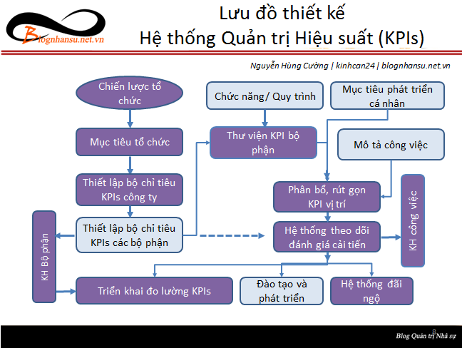
 | Để tải các biểu mẫu, vui lòng xem tại đây:
 | - Tài liệu BSC - KPI: | http://blognhansu.net.vn/?p=22785
 | - Tài liệu JD - KPI: | https://bit.ly/3uBEmEv

